5R
Dati e informazioni utili manipolatore 5R

$$link_{1}$$
$$link_{2}$$
$$link_{3}$$
$$link_{4}$$
$l [m]$
Dati link
Grandezza | Descrizione
 | Lunghezza link | 0.25 | 0.25 | 0.25 | 0.25
$$m [kg]$$
$c_{m} [m]$
 | Massa link | 2.9 | 2.9 | 2.9 | 2.9
 | Posizione centro di massa | 0.125 | 0.125 | 0.125 | 0.125
$J [kgm^{2}]$
 | Momento d'inerzia baricentrico | 5.22E-02 | 5.22E-02 | 5.22E-02 | 5.22E-02

$d [m]$
 | Lunghezza semitelaio | 0.09

$J_{b} [kgm^{2}]$
Motori e riduttori
Motori bracci - Mavilor BLS 55
 | Momento d'inerzia rotore | 1.70E-05
$kt_{b} [Nm/A]$
 | Costante di coppia meccanica | 0.5
$Imax_{b} [A]$
C$max_{b} [Nm]$
 | Corrente di stallo | 1.4
 | Coppia di stallo | 0.7
$J_{v} [kgm^{2}]$
Motori vite - Mavilor BLS 40
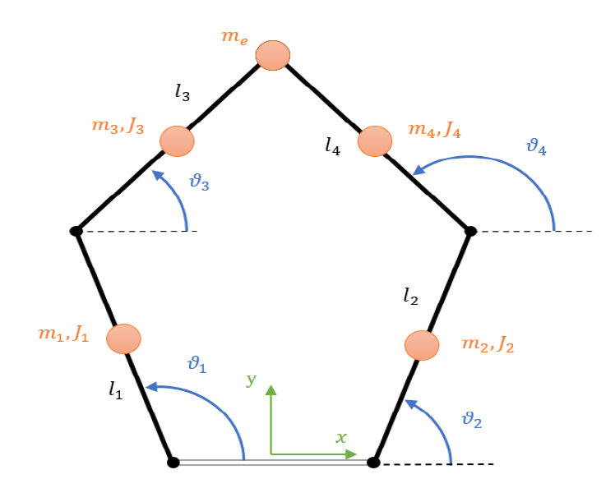
 | Momento d'inerzia rotore | 2.40E-05
$kt_{v} [Nm/A]$
 | Costante di coppia meccanica | 0.29
$Imax_{v} [A]$
 | Corrente di stallo | 1.24
C$max_{v} [Nm]$
 | Coppia di stallo | 0.36
$tau_{b}$
Riduttore braccia
 | 1/70

$m_{v} [kg]$
$p_{v} [m]$
Dati vite
 | Massa meccanismo EE | 0.36
 | Passo della vite | 0.02
$d_{v} [m]$
 | Diametro della vite | 0.012
$J_{v} [kgm^{2}]$
 | Momento d'inerzia del meccanismo all'EE | 6.40E-06

$R_{pul} [m]$
$m_{pul} [kg]$
Pulegge
 | Raggio pulegge | 0.03024
 | Massa pulegge | 0.278
$J_{pul} [kgm^{2}]$
$$J_{pul}=1/2∗m_{pul}∗R_{pul}^{2}$$
 | Momento d'inerzia pulegge | 1.67E-04

